Лист1
 | 10 |  |  | 60 |  |  | 8 |  |  | 1
20000 |  |  |  | сн | 20000 | 21000 |  | 21000 | 100000
14000 |  |  | 10000 |  | 14000 |  |  |  | 21000
 |  |  |  |  | 21000
 |  |  | 10000 | сумм | 55000

34000 |  |  |  | ск | 45000 | 0 |  |  | 121000

 | 50 |  |  | 51 |  |  | 71 |  |  | 7
1000 |  | 9000 | 40000 |  | 10000 | 9000 |  | 8500 | 8500
10000 |  |  | 50000 |  | 10000 |  |  | 500
 |  |  |  |  | 3250
500 |  |  |  |  | 21750
 |  |  | 90000 | сумм | 45000
 |  | ск= | 45000 |  |  |  |  |  | 8500
2500 |  |  |  |  |  | 0
 |  |  |  | 66 |  |  | 20 |  |  | 70
 |  |  |  |  | 50000 | 7500 |  |  | 21750 |  | 25000
 |  |  |  |  |  | 25000 |  |  | 3250

 |  |  |  |  |  |  |  |  |  |  | 0

 |  |  |  |  |  | 32500
 |  |  |  |  | 50000
 | 68 |  |  | 80 |  |  | 99 |  |  | 69
3250 |  | 3250 |  |  | 120000 |  |  | 21000 |  |  | 7500

0 |  |  |  |  | 120000 |  |  | 21000 |  |  | 7500

Никитин
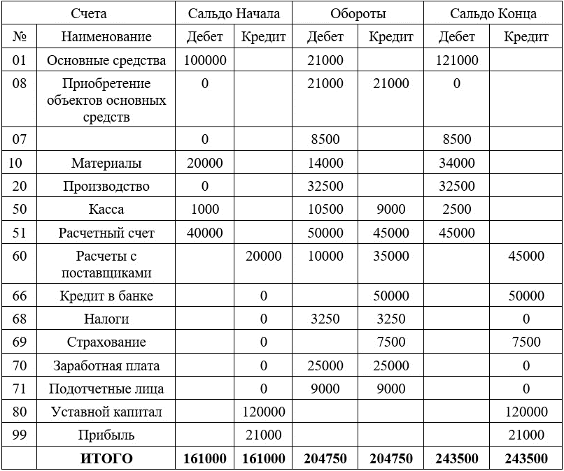

 |  |  |  |  |  |  | конечное сальдо для всего
 |  |  |  |  |  |  | 243500 | 243500

